结构总览
用户角色

英雄
阵型
战斗
关卡
怪物

法术
部队
技能
装备

材料
材料

关卡
模板类 Stage.csv
Id | Name | Desc | IconId | Chapter | NextStageId | Type | Monster_s | Exp | Gold | Item_s | PowerNeed | StrengthNeed
id | 名字 | 描述 | 图片id | 章节 | 下一关id | 类型 | 怪物阵型_多 | 奖励经验 | 奖励金币 | 奖励道具_多 | 战力需要 | 体力需要
int | string | string | int | int | int | int | string | int | int | string | int | int

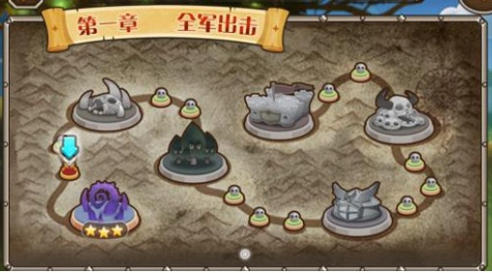
关卡是1关接1关的,打完1关才能打下一关,打完一章才能打下一章

关卡类型分2种,1=大关 2=小关,主要区别是
1.小关只能打一次,通关后不能再打
2.小关显示图标都是一个点,大关是有自己的图片
3.小关通关没有星级的概念,大关有1-3星通关的可能

关卡通关后会奖励经验,金币和道具

关卡的战力需要只是显示给玩家看,不带有实际的意义

需要一个表来存关卡的通关情况
StageId | State
关卡id | 状态
int | int

0=没有通关 1=1星通关或小关的通关 2=2星通关 3=3星通关

